Bugtracker
Id | Nombre incidencia | Descripción incidencia | Resultado esperado | Evidencia | Naturaleza | Severidad | Prioridad
1 | Al refrescar la pagina se pierde la sesión | Cuando se esta navegando en la página y se actualiza se pierde la sesión y toca volver a hacer el proceso de login | El sistema debería mostrar una alerta indicando que no es posible refrescar porque se pierde la información, o debería mantener la sesión asi se actualice la pagina |  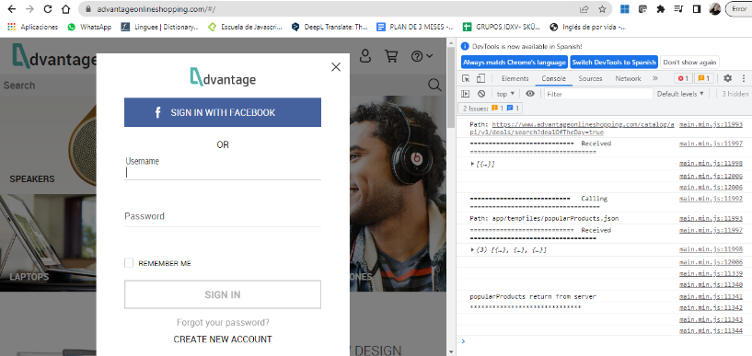 | Desarrollo | Alto | Medio
2 | Error link olvidar contraseña | Cuando se selecciona la opción para recordar contraseña no realiza ningun procedimiento | El sistema debería enviar al proceso para recuperar contraseña | 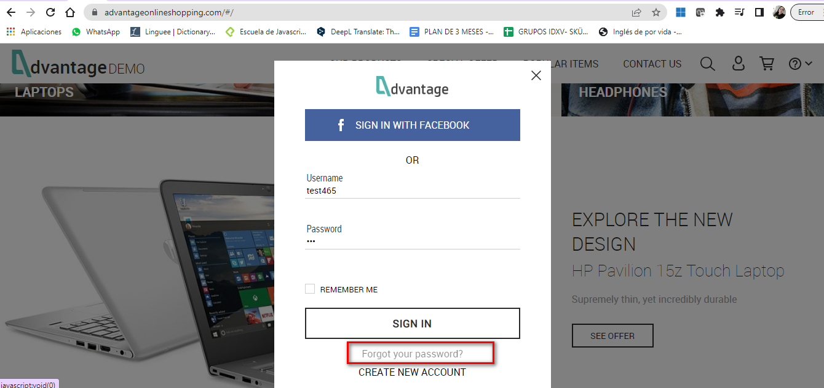 | Desarrollo | Alto | Alto

